版本控管
大項目
Online作業
中項目
APF 使用者管理
細項
APF0001 登入主畫面與框架顯示
標題
功能簡述
製作人
陳慕霖
製作日
20131003
大項目
Online作業
中項目
APF 使用者管理
細項
APF0301 帳號設定
標題
功能簡述
製作人
馬凱林
製作日
20131004

NO. | 版本 | 修改說明 | 日期
1 | 1.0 | 初版 | 2013-10-09

功能簡述
大項目
Online作業
中項目
APF 使用者管理
細項
APF0301 帳號設定
標題
功能簡述
製作人
馬凱林
製作日
20131004
 |  | 回總表

功能 Use Case
帳號設定
效能需求 | 資料處理量
最大處理人數 - 3000人 concurrent數 1500人 - 3秒以內 | 每年預計42000筆
簡述/目標 | 業務需求目的
1.個人密碼維護。 2.自訂密碼提示。 | 1. 登入時需輸入密碼驗證。 2. 登入時，可按下密碼提示，提醒忘記的密碼。
主要參與者 | 支援性參與者
登入使用者
觸發事件Triggers | 事先條件Preconditions
1.使用者由功能清單點選帳號設定時 2.如使用者密碼已逾期(逾期是指兩個月未變更密碼)或為初次登入，系統須強制進入更新密碼作業 | 主檔已建立使用者帳號。
操作功能描述
密碼維護 1.使用者輸入欲變更的密碼，系統檢核密碼強度 2.使用者輸入密碼提示資訊，系統檢核不得與密碼相同 3.使用者輸入密碼相關資料及完成檢核，點選儲存按鈕，系統回應新增成功訊息
處理流程說明

其他

其他

欄位說明APF0301MM11
大項目
Online作業
中項目
APF 使用者管理
細項
APF0301 帳號設定
標題
APF0301MM1 帳號設定主頁面
製作人
馬凱林
製作日
20131004
 |  |  |  |  |  |  |  |  |  | 回總表

Global 參數
No. | 項目名稱 | 項目代號 | html型態及長度 | 對應Table Name | 對應Column Name | DB型態及長度 | 預設值 | 輸入/輸出 | 備註
1

APF0301MM1
No. | 項目名稱 | html代號 | html型態及長度 | 對應Table Name | 對應Column Name | DB型態及長度 | 預設值 | 輸入/輸出 | 備註
1 | 舊密碼 | txtINPUT_OLD_PASSWORD | string 50 | Core_User | Password | varchar(50) |  | I
2 | 新密碼 | txtINPUT_NEW_PASSWORD | string 50 | 無 | 無 | 無 |  | I
3 | 確認密碼 | txtINPUT_CONF_PASSWORD | string 50 | 無 | 無 | 無 |  | I
4 | 密碼提示 | txtINPUT_REMIND_PASSWORD | string 20 | apf_user_profile | PWD_remind | nvarchar(20) |  | I

APF0301MM11
大項目
Online作業
中項目
APF 使用者管理
細項
APF0301 帳號設定
標題
APF0301MM1 帳號設定主頁面
製作人
馬凱林
製作日
20131004
 |  |  |  |  | 回總表

畫面示意圖
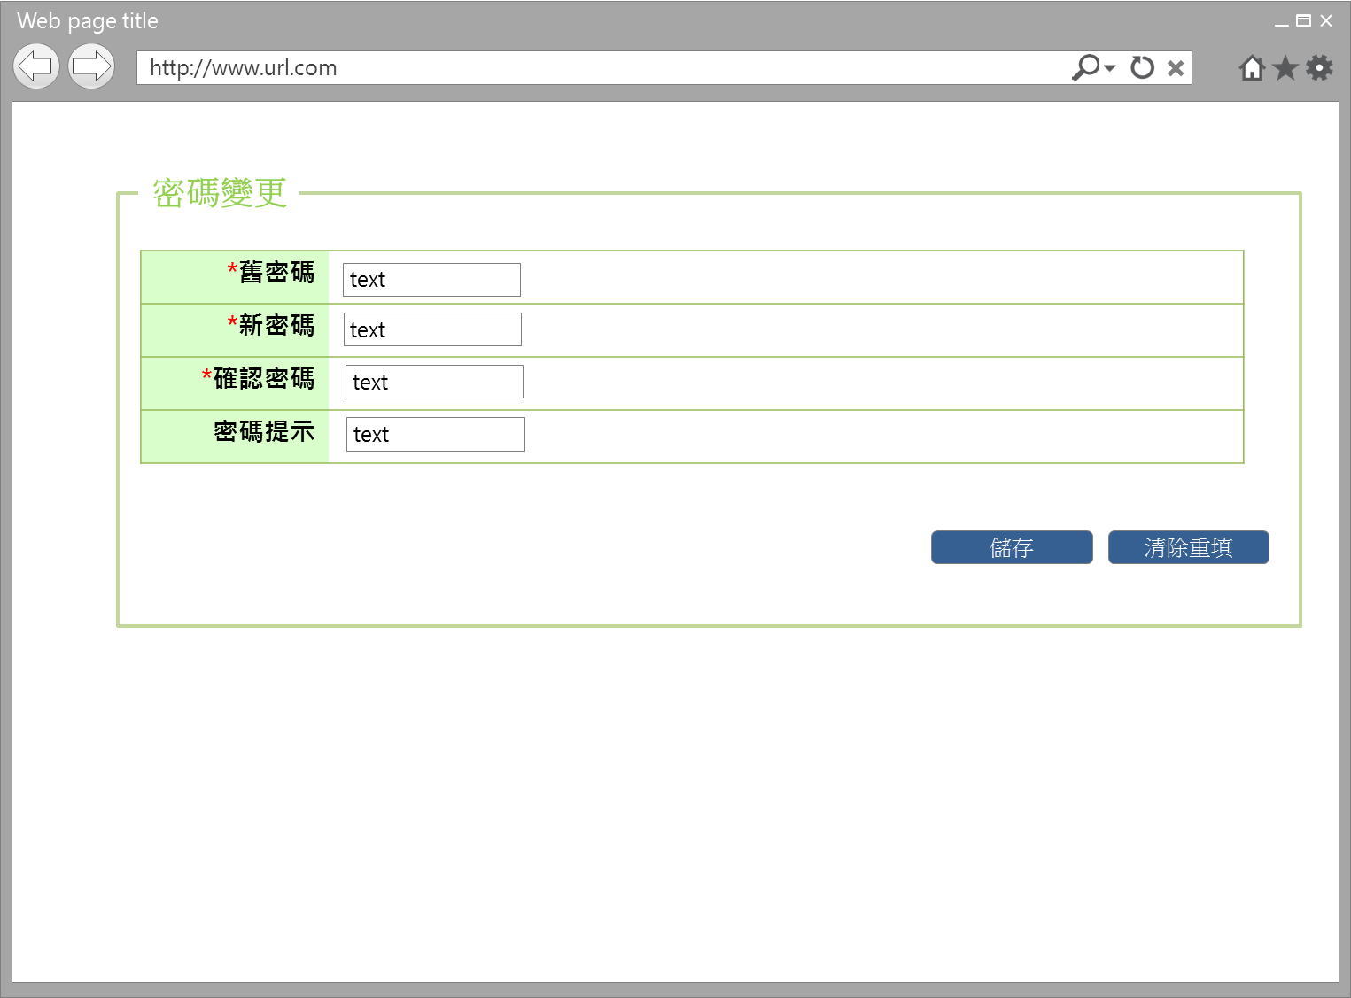

事前檢核
1.前畫面:首頁 1.1 SESSION內容: 1.2 成立條件: 該使用者擁有此設定功能權限，如使用者初次登入或使用者密碼已逾期(逾期是指兩個月未變更密碼)，系統會強制進入此 作業
事後檢核
使用者如初次登入或密碼已逾期者，必須更正相關資料內容，直到正確無誤完成本作業，始得離開，如中途欲離開者，系統回應，「請務必完成密碼更新，以確保資訊安全」提示訊息，其他狀況的使用者，可以選擇不完成本作業，即中途關掉本頁籤離開，回到原本選取帳號設定畫面。
前端檢核
APF0301MM1 檢查時機：各欄位輸入後
NO | 項目名稱 | 檢核項目
1 | 舊密碼 | 輸入型態:string 最大長度限制:英文50(控制項控制) 為必填欄位。若空白時，出現錯誤訊息"此欄位必需填寫"，並將cursor停留於該欄位且顏色反橘。
2 | 新密碼 | 輸入型態:string 最小長度限制:英文8(控制項控制) 最大長度限制:英文50(控制項控制) 為必填欄位。若空白時，出現錯誤訊息"此欄位必需填寫"，並將cursor停留於該欄位且顏色反橘。 必須是八碼以上，若有誤，出現錯誤訊息"密碼變更失敗，新密碼長度必須是八碼以上"，並將cursor停留於該欄位且顏色反橘。 必須是英數字夾雜，若有誤，出現錯誤訊息"密碼變更失敗，新密碼必須是英數字夾雜"，並將cursor停留於該欄位且顏色反橘。
3 | 確認密碼 | 輸入型態:string 最小長度限制:英8(控制項控制) 最大長度限制:英文50(控制項控制) 為必填欄位。若空白時，出現錯誤訊息"此欄位必需填寫"，並將cursor停留於該欄位且顏色反橘。 確認密碼必須和新密碼相同，若有誤，出現錯誤訊息"「「密碼變更失敗，確認密碼欄位和新密碼必須相同」，並將cursor停留於該欄位且顏色反橘。
4 | 密碼提示 | 輸入型態:string 最大長度限制:中文20(控制項控制) 密碼提示不可與新密碼相同，若有誤，出現錯誤訊息"「「密碼變更失敗，密碼提示和新密碼必須不相同」，並將cursor停留於該欄位且顏色反橘
後端檢核
APF0301MM1 檢查時機：各欄位輸入後
NO | 項目名稱 | 檢核項目
1 | 舊密碼 | 輸入之舊密碼必須存在於APF Core_User資料表中，若不存在則出現錯誤訊息"密碼變更失敗，舊密碼輸入不正確， 請再試一次或聯絡密碼管理者"。
2 | 新密碼 | 新密碼不得與帳號相同，若有誤，出現錯誤訊息"密碼變更失敗，帳號、密碼不得相同」，並將cursor停留於該欄位且顏色反橘。 新密碼不得與前次相同，若有誤，出現錯誤訊息"「密碼變更失敗，新密碼不得與前次相同」，並將cursor停留於該欄位且顏色反橘。
3 | 確認密碼 | 無。
4 | 密碼提示 | 無。

Button說明
NO | 控制項名稱 | call methods | 重要參數 | 主要處理內容
1 | 『APF0101MM1』Form |  |  | 開啟APF0101MM1

APF0301MM1
NO | 控制項名稱 | call methods | 重要參數 | 主要處理內容
1 | 儲存 | _CLICK |  | 將已檢核無誤的密碼相關資料存入DB並顯示「密碼變更成功」訊息及執行系統紀錄更新Log(DB)
2 | 清除重填 | _CLICK |  | 清除畫面所有欄位
特殊說明
NO | 應用時機 |  | 內容說明

參考資料說明
1 | 共通元件
2 | 共通元件

method-bsLoadAPF0301MM1Qry
大項目
Online作業
中項目
EDI 電子訂單
細項
EDI0107 電子訂單集貨轉入
標題
EO0107MM1 電子訂單集貨轉入主畫面
製作人
葉芳妤
製作日
20060221
 |  |  |  |  |  |  |  | 回總表

方法名稱 |  | bsLoadEO0107MM1Qry |  |  | 方法目的 | 依照客戶代號與訂單日期，自DB中查詢未集貨且無取消的電子訂單資料，並顯示在Grid中。
回傳型別 |  | DataSet
序號 | 參數名稱(中/英) |  | 型 態 | 參 數 說 明 |  |  | 輸入/輸出
1 | print_date(訂單日期) |  | string |  |  |  | 輸入
2 | input_cust_id(客戶代號) |  | string |  |  |  | 輸入
3 | user_center_id(登入者所屬營業所ID) |  | string | 底層取得 |  |  | 輸入
方 法 說 明
1 | 方法的業務流程說明 |  | 依照輸入的客戶代號與訂單日期，自DB中查詢一般電子訂單資料，並顯示在Grid中。
2 | 方法的設計流程說明 |  | //define which columns will be selected 判斷e_order.bill_id是否已經存在tran_bill中 select bill_id from tran_bill where bill_id=DataSet.bill_id and seq_no='0' 1.不存在-->利用DataSet中的電子訂單序號到DB中抓取電子訂單資料為參數，轉入至CD模組的託運單資料表(tran_bill)，新增成功回傳true；失敗回傳false且rollback 2.存在-->需在判斷該tran_bill是否已經集貨 select col_create_date,col_del_flag form tran_bill where bill_id=DataSet.bill_id and seq_no='0' a.已集貨:col_create_date is not null&&col_del_flag='0'-->出現錯誤訊息"XXX託運單號已集貨" b.未集貨-->修改該託運單號的集貨資料，修改成功回傳true；失敗回傳false且rollback a.SER_ID, a.ORDER_TYPE, a.BILL_ID, a.ORDER_ID, a.CUST_ID, a.TEMP_TYPE, a.DST_TYPE, a.SPEC_TYPE, a.IF_AGENCY, a.GOODS_PRICE, a.IF_REACHPAID, a.PAID_TYPE, a.REC_NAME, a.REC_TEL, a.REC_MOBILE, a.REC_ZIP_CODE, a.REC_ADDR, a.SNT_NAME, a.SNT_TEL, a.SNT_MOBILE, a.SNT_ZIP_CODE, a.SNT_ADDR, a.PRINT_DATE, a.CLC_PERIOD, a.RCV_PERIOD, a.MEMBER_ID, a.GOODS_NAME, a.IF_BREAKABLE, a.IF_PRECISION, a.MEMO, a.ROUTE_ID, a.COL_CENTER_ID, a.DEST_CENTER_ID, b.CUST_NAME, c.DEP_NAME, d.TEMP_NAME, e.DST_NAME, f.DIM_NAME FROM E_Order a,Cust_Today_V b,Dep_Today_V c,Temp_Master d,Dst_Master e,Dim_Master f WHERE a.CUST_ID=b.cust_id(+) and a.DEST_CENTER_ID=c.dep_id(+) and a.TEMP_TYPE=d.TEMP_ID(+) and d.eff_s_date<=SYSDATE and d.eff_e_date>=SYSDATE and a.DST_TYPE=e.DST_ID(+) and e.eff_s_date<=SYSDATE and e.eff_e_date>=SYSDATE and a.SPEC_TYPE=f.DIM_ID(+) and f.eff_s_date<=SYSDATE and f.eff_e_date>=SYSDATE and a.IF_CANCEL='N' and a.IF_TRAN_BILL='N' and a.COL_CENTER_ID=:user_center_id and a.CUST_ID=:input_cust_id and a.PRINT_DATE=:print_date"
3 | 方法內自訂的錯誤 |  | 自訂錯誤一覽表
 | 描述 |  | 錯誤代碼 | 類型 | 補充說明(可填可不填，因詳細資料於錯誤代碼清單中已經詳述)
 | 查無資料 |  |  |  | 訊息：查無資料

